テスト項目
単体テスト項目
システム名
プログラム名
作成者
作成日
更新者
更新日

項目番号 | 大項目 | 小項目 | 確認内容 | 実施日 | 実施結果 | 2回目実施日 | 2回目実施結果 | 備考
1 | レイアウト | 画面レイアウト確認 | 画面の項目名が設計書と一致しているか確認 | 2021-09-12 | OK
2 | 入力チェック | ID桁数チェック | IDが20桁以上入らないことを確認 | 2021-09-12 | NG | 2021-09-12 | OK
3 |  | パスワード桁数チェック | パスワードが20桁以上入らないことを確認 | 2021-09-12 | NG | 2021-09-12 | OK
4 | エラーチェック | ログインエラー | ユーザー名：user パスワード：password1 入力しログインボタン押下 エラーメッセージが出ることを確認 | 2021-09-12 | OK
5 | 正常処理 | ログイン成功 | ユーザー名：test1 パスワード：password1 入力しログインボタン押下 メニュー画面に遷移することを確認 | 2021-09-12 | OK
6
7
8
9
10
11
12
13
14
15
16
17
18
19
20
21
22
23
24
25
26
27
28
29
30
31
32
33
34
35
36
37
38
39
40
41
42
43
44
45
46
47
48
49
50
51
52
53
54
55
56
57
58
59
60
61
62
63
64
65
66
67
68
69
70
71
72
73
74
75
76
77
78
79
80
81
82
83
84
85
86
87
88
89
90
91
92
93
94
95
96
97
98
99
100

エビデンス
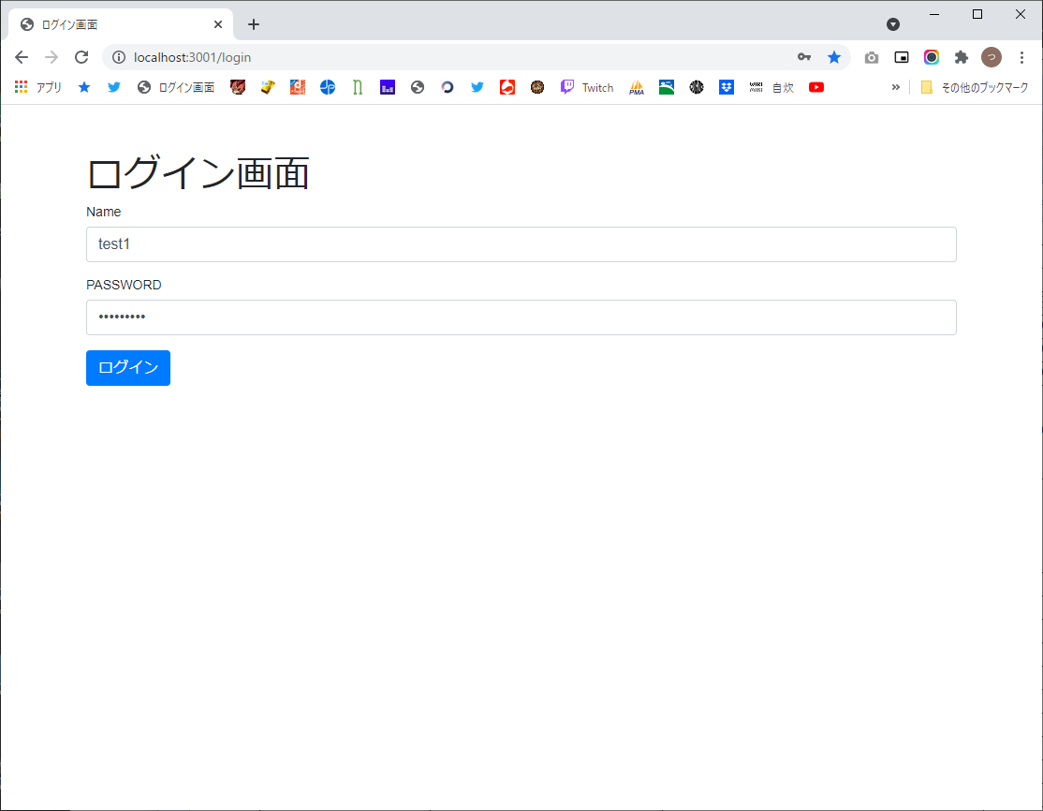
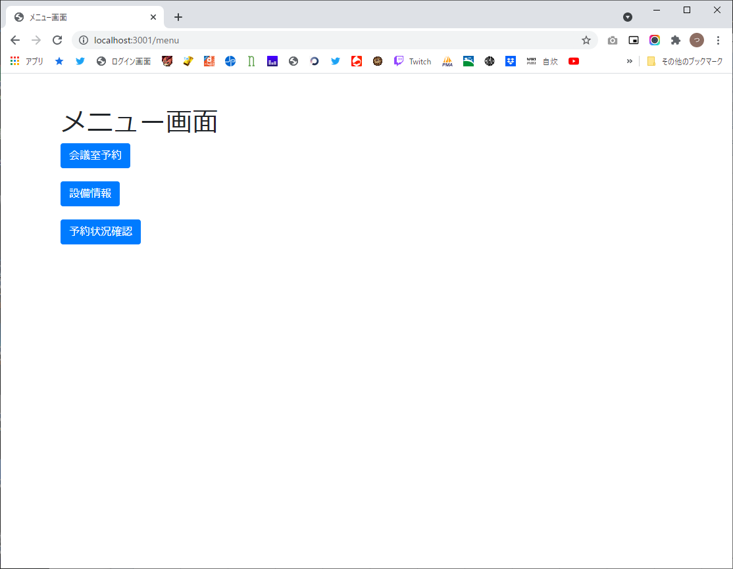
1 | 2回目


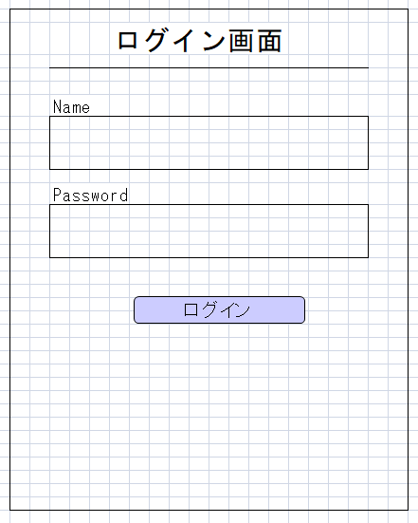

2




3

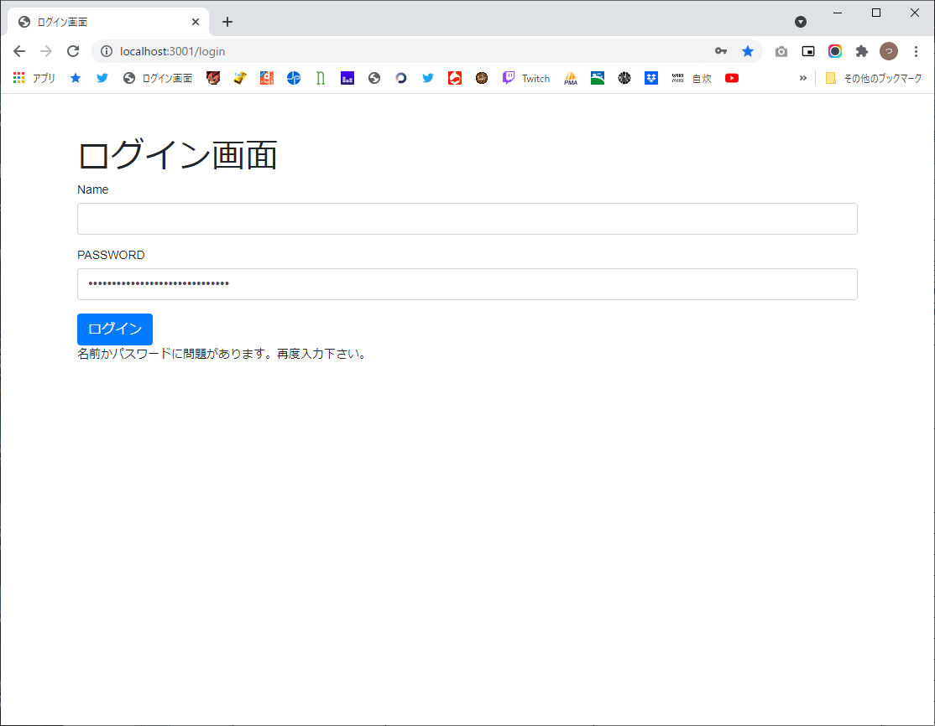


4



5

